Tecnica
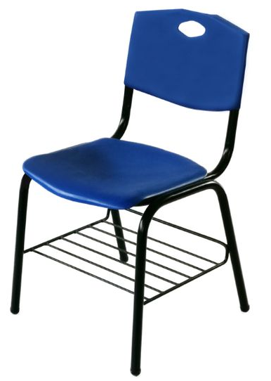
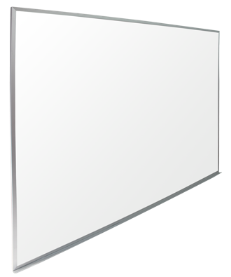
Sub Partida | Cantidad | U.M. | Descripcion | Precio | Subtotal
1 | 352 | Pieza | Pizarron; Pizarron Metalico color blanco rectangular de 3000mm de longitud y 900mm de ancho perimetralmente, lleva un marco de aluminio con porta gis (plumones) integral de 400mm de largo. Fabricado en lamina porcelanizada calibre 24 con base soporte. Sistemas de union a base de adhesivo para unir entre si, con acabado vitreo. Cinco refuerzos de lamina galvanizada Cal. 24 de 100mm y 880mm de largo colocados en forma vertical con pegamento de contacto repartidos a los largo del pizarron. Marco Refuerzo: Marco perimetral formando por 4 canales de aluminio anodizado natural mate unidos porm sus extremos con esquineros inyectados de plastico en polipropileno y barrenos avellanados para fijarse al muro. Secciones de los canales en forma de "Omega" de 20 x 12mm, 0.9 de espesor como minimo, incluye seccion en la parte horizontal inferior de alumino anonizado natural mate de 400mm de largo. Elementos de fijacion y refuerzos estan por la cara posterior mediante remaches pop. Minima distorision de supercicie / luz. En la parte horizontal inferio de aluminio natural mate de 400mm de largo. Logotipos del Gobierno del Estado (diseño entregado por la Convocante) iran en la esquina superior izquierda, impresos en serigrafia a una sola tinta en color negro, a una distancia de 5cm por lo menos al marco del pizarron. Garantia: 24 meses contra defectos de fabricacion y/o vicios ocultos. Procedencia: México. Marca: Pizarrones Guadalajara. Modelo: Pintarron 90 x300. | 2,600.00 | 915,200.00
2 | 2200 | Pieza | Silla para Maestro. Silla para maestro respaldo de polipropileno. Altura: 810mm; Ancho 500mm- Asiento-Respaldo polipropileno: Fabricados en resina plástica de copolímeros de polipropileno con resistencia al impacto Izod D.256 (Non Breal), índice de fluidez D- 1238 de 6gr/10min, con adhitivación antiestatica y de no marcado (Non Blush), texturizados en la cara expuesta ( dos piezas separadas con forma anatómica) El respaldo medidas generales 433mm ancho inferior; 425mm ancho superior x 287mm de alto. diseñado con 2 cavidades laterales para insertar al respaldo de la estructura y ensamblado en la parte posterior con 2 remaches tipo “Pop” de ala corta con espesor de pares de 3.5mm con vena de soporte a manera de marco perimetral y 14 venas de refuerzo, cuenta con una asa en forma de rombo para facilitar el acomodo de la silla, llevara grabado por Heat Transfer el nombre y el logotipo del Estado o Dependencia en la cara frontal el logotipo para mayor durabilidad y aseguramiento de la identidad del bien adquirido en una zona rectangular de 55mm x 100mm. El asiento Medidas generales 455mm x 443mm, con canto perimetral en forma de semirizo boleado y las esquinas redondeadas en la parte posterior llevara 6 orejas con refuerzo a base de venas para sujeción a la estructura con remaches tipo “Pop” y en la parte frontal una vena cejeada, 2 laterales frontales y 3 venas posteriores de refuerzo, el asiento con un espesor de 3.8mm , en color codigo Pantone Gris 7-C. Estructura: Con las siguiente dimensiones generales: Altura total 810mm; altura del piso al asiento 450mm; altura del piso al refuerzo parte inferior 150mm; apertura lateral 540mm; apertura frontal 500mm. Formada por dos asnillas en forma de “U” invertidas en tubo oval con dimensiones generales de 34.30mm x 19.05mm en lamina cal. 18 y un soporte receptor de asiento y respaldo según en diseño tubular de 1” de diámetro Cal.18 y un refuerzo para asiento en tubular redondo de ¾”. Refuerzo fontal: en tubo oval con dimensio | 397.00 | 873,400.00
6 | 7460 | Pieza | Silla prescolar. Silla prescolar respaldo de polipropileno. Altura 550mm; Altura de asiento 300mm; Apertura lateral 460mm; Apertura frontal 410mm; Refuerzo del piso a la parte superior 180mm. Asiento- Respaldo prolipropileno: Fabricados en resina plastica de copolimero de polipropileno con resina al impacto Izod D-256 (Non Break), indice de fluidez D-1238 de 6gr/10min, con adhitivacion antiestarica y de no marcado (Non Blush), texturizados en la cara expuesta ( dos piezas separadas con forma anatomica). El Respaldo: Medidas generales: 366mm de ancho inferior x 355mm de ancho superior x 240mm de alto. Color Pantone Gris 7-C. diseñado con 2 cavidades laterales para insertar al respaldo de la estructura y ensamlado en la parte posterior con 2 remaches tipo "Pop" de ala corta, el respaldo con espesor de pared de 3.3mm con vena de sporte a manera de marco perimetral y 14 venas de refuerzo, cuenta con una asa en forma de rombo para facilitar el acomoda de la silla, llevara por medio de Heat Transfer el nombre y el logotio del Estado o Dependencia para mayor durabilidad y aseguramiento de la identidad del bien adquirido en una zona rectangular de 55 x 100mm. El Asiento Medidas Generales: 390mm x 370mm, contara con reloj fechador, color Codigo Pantone gris 7-C, con canto perimetral en forma de semirizo boleado y las esquinas redondeadas en la parte posterior llevara 6 orejas con refuerzo a base de venas para sujecion a la estructura con remaches tipo "Pop" y en la parte fontral una vena cajeada, 2 laterales forntales y 3 venas posteriores de refuerzo, el asiento con un espesor de 3.6mm. Estructura: Medidas generales: Altura total 550mm; Altura del piso al asiento 300mm; Aperutra lateral 460mm; Apertura frontal 410mm. Refuerso del piso a la parte superior 180mm. Formada por dos asnillas en forma de "U" invertida e tubo oval con dimensiones generales de (34.30mm x19.05mm) en lamina Cal.18 y un soporte receptero del asiento y respaldo segun diseño en tubular de 7/8" Cal.18, a | 280.00 | 2,088,800.00
 |  |  |  | Subtotal | 3,877,400.00
 |  |  |  | Iva | 620,384.00
 |  |  |  | Total | 4,497,784.00

